1

Test Case ID |  | Test Case Description | Kiểm tra chức năng chuyển đổi ngôn ngữ English tại Tồn Kho
Created By |  | Reviewed By |  |  | Version

QA Tester’s Log

Tester's Name |  | Date Tested |  |  | Test Case (Pass/Fail/Not Executed)

S # | Prerequisites: |  | S # | Test Data Requirement
1 | Truy cập Opera Browser |  | 1 | Tài Khoản:vien1
2 | Truy cập vào trang Web theo địa chỉ http://103.107.182.5:9680/ |  | 2 | Mật khẩu:vien1
3 | Nhập tài khoản và mật khẩu |  | 3
4 |  |  | 4

Test Conditions

Step # | Step Details | Expected Results | Actual Results |  |  | Pass / Fail / Not executed / Suspended

1 | Từ bên thanh Navbar click vào chuyển sang English | Thanh Menu bên trái chuyển đổi thành ngôn ngữ tiếng anh | Kết quả không đúng mong đợi, mục Tồn kho không chuyển sang ngôn ngữ tiếng anh |  |  | Fail

4
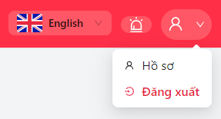
Test Case ID |  | Test Case Description | Kiểm tra chức năng Thêm tài khoản với trường ràng buộc Email
Created By |  | Reviewed By |  |  | Version

QA Tester’s Log

Tester's Name |  | Date Tested |  |  | Test Case (Pass/Fail/Not Executed)

S # | Prerequisites: |  | S # | Test Data Requirement
1 | Truy cập Opera Browser |  | 1 | Tài Khoản:vien1
2 | Truy cập vào trang Web theo địa chỉ http://103.107.182.5:9680/ |  | 2 | Mật khẩu:vien1
3 | Nhập tài khoản và mật khẩu |  | 3
4 |  |  | 4

Test Conditions

Step # | Step Details | Expected Results | Actual Results |  |  | Pass / Fail / Not executed / Suspended

1 | Sau khi đăng nhập click biểu tượng người dùng ở góc phải trên cùng màn hình | Xuất hiện dropdown gồm Hồ Sơ và Đăng Xuất | Kết quả xuất hiện đúng mong đợi |  |  | Pass
2 | Chuyển sang ngôn ngữ Tiếng Anh | Các thông tin trên dropdown chuyển sang Tiếng Anh | Text trong Dropdown chưa đổi sang Tiếng Anh |  |  | Fail

9
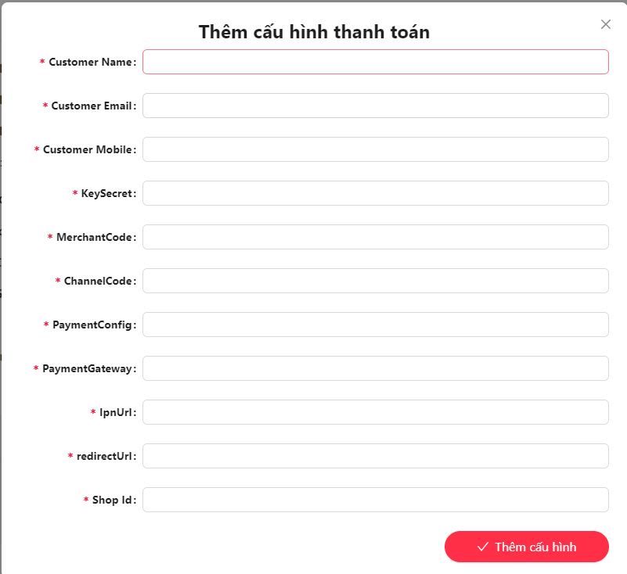
Test Case ID |  | Test Case Description | Kiểm tra chức năng Thêm tài khoản với trường ràng buộc Email
Created By |  | Reviewed By |  |  | Version

QA Tester’s Log

Tester's Name |  | Date Tested |  |  | Test Case (Pass/Fail/Not Executed)

S # | Prerequisites: |  | S # | Test Data Requirement
1 | Truy cập Opera Browser |  | 1 | Tài Khoản:vien1
2 | Truy cập vào trang Web theo địa chỉ http://103.107.182.5:9680/ |  | 2 | Mật khẩu:vien1
3 | Nhập tài khoản và mật khẩu |  | 3
4 |  |  | 4

Test Conditions

Step # | Step Details | Expected Results | Actual Results |  |  | Pass / Fail / Not executed / Suspended

1 | Sau khi đăng nhập click vào Cấu Hình từ thành Menu | Xuất hiện dropdown gồm 2 mục Thanh Toán và Đầu nói gối sim | Kết quả xuất hiện đúng mong đợi |  |  | Pass
2 | Chọn vào mục Thanh Toán | Xuất hiện giao diện Cấu hình thanh toán đang sử dụng và Danh sách cấu hình thanh toán | Kết quả xuất hiện đúng mong đợi |  |  | Pass
3 | Chuyển sang ngôn ngữ Tiếng Anh và Click vào button Thêm Cấu Hình Thanh Toán(Add New Payment HUB) | Xuất hiện Popup Thêm cấu hình thanh toán gồm các trường thông tin và text được chuyển đổi sang tiếng anh | Kết quả không đúng mong đợi |  |  | Fail

8
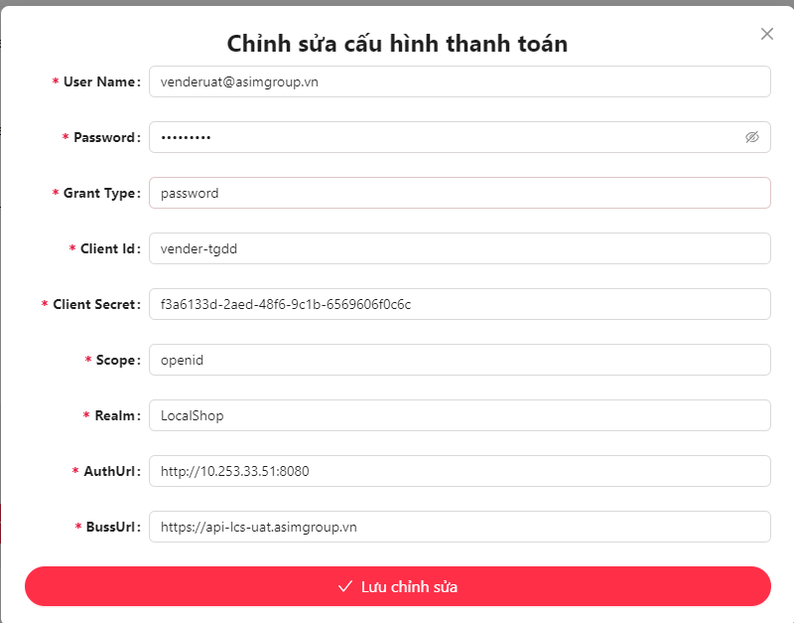
Test Case ID |  | Test Case Description | Kiểm tra chức năng
Created By |  | Reviewed By |  |  | Version

QA Tester’s Log

Tester's Name |  | Date Tested |  |  | Test Case (Pass/Fail/Not Executed)

S # | Prerequisites: |  | S # | Test Data Requirement
1 | Truy cập Opera Browser |  | 1 | Tài Khoản:vien1
2 | Truy cập vào trang Web theo địa chỉ http://103.107.182.5:9680/ |  | 2 | Mật khẩu:vien1
3 | Nhập tài khoản và mật khẩu |  | 3
4 | Đã có sẵn 1 cấu hình đấu nối gối sim |  | 4

Test Conditions

Step # | Step Details | Expected Results | Actual Results |  |  | Pass / Fail / Not executed / Suspended

1 | Sau khi đăng nhập chọn vào mục Quản Lý Sản Phẩm | Xuất hiện giao diện Quản Lý Sản Phẩm gồm 2 sản phẩm LOCAL_SIM 4G và VNPass Ticket | Kết quả xuất hiện đúng mong đợi |  |  | Pass
2 | Click Button Chi Tiết của LOCAL_SIM 4G và chuyển sang tiếng anh | Các trường thông tin và Text sẽ chuyển sang ngôn ngữ Tiếng Anh | Kết quả không đúng mong đợi |  |  | Fail

10
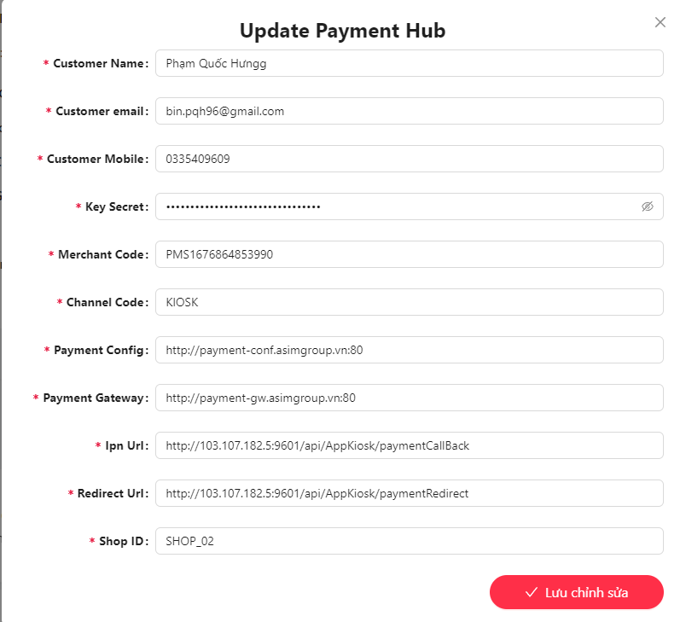
Test Case ID |  | Test Case Description | Kiểm tra chức năng Thêm tài khoản với trường ràng buộc Email
Created By |  | Reviewed By |  |  | Version

QA Tester’s Log

Tester's Name |  | Date Tested |  |  | Test Case (Pass/Fail/Not Executed)

S # | Prerequisites: |  | S # | Test Data Requirement
1 | Truy cập Opera Browser |  | 1 | Tài Khoản:vien1
2 | Truy cập vào trang Web theo địa chỉ http://103.107.182.5:9680/ |  | 2 | Mật khẩu:vien1
3 | Nhập tài khoản và mật khẩu |  | 3
4 | Đã có sẵn 1 dữ liệu thanh toán |  | 4

Test Conditions

Step # | Step Details | Expected Results | Actual Results |  |  | Pass / Fail / Not executed / Suspended

1 | Sau khi đăng nhập click vào Cấu Hình từ thành Menu | Xuất hiện dropdown gồm 2 mục Thanh Toán và Đầu nói gối sim | Kết quả xuất hiện đúng mong đợi |  |  | Pass
2 | Chọn vào mục Thanh Toán | Xuất hiện giao diện Cấu hình thanh toán đang sử dụng và Danh sách cấu hình thanh toán | Kết quả xuất hiện đúng mong đợi |  |  | Pass
3 | Chuyển sang ngôn ngữ Tiếng Anh và Click vào button Cập Nhật(Edit) của 1 cấu hình thanh toán | Xuất hiện Popup Chỉnh sửa cấu hình thanh toán gồm các trường thông tin và text được chuyển đổi sang tiếng anh | Kết quả không đúng mong đợi |  |  | Fail

11
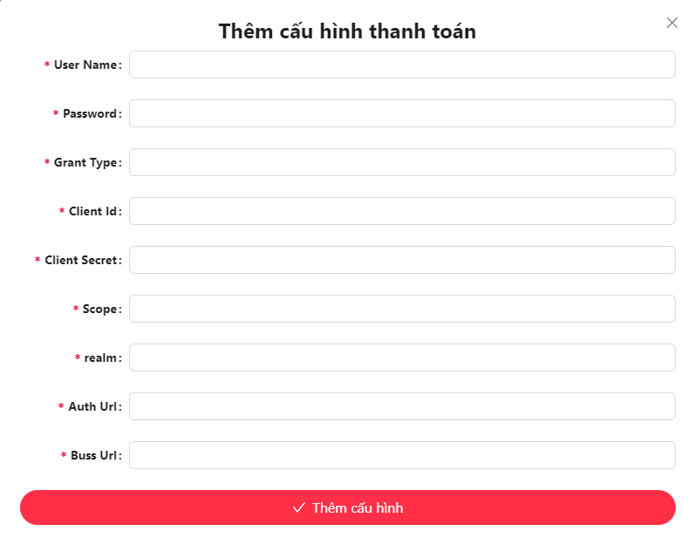
Test Case ID |  | Test Case Description | Kiểm tra chức năng
Created By |  | Reviewed By |  |  | Version

QA Tester’s Log

Tester's Name |  | Date Tested |  |  | Test Case (Pass/Fail/Not Executed)

S # | Prerequisites: |  | S # | Test Data Requirement
1 | Truy cập Opera Browser |  | 1 | Tài Khoản:vien1
2 | Truy cập vào trang Web theo địa chỉ http://103.107.182.5:9680/ |  | 2 | Mật khẩu:vien1
3 | Nhập tài khoản và mật khẩu |  | 3
4 |  |  | 4

Test Conditions

Step # | Step Details | Expected Results | Actual Results |  |  | Pass / Fail / Not executed / Suspended

1 | Sau khi đăng nhập click vào Cấu Hình từ thành Menu | Xuất hiện dropdown gồm 2 mục Thanh Toán và Đầu nói gối sim | Kết quả xuất hiện đúng mong đợi |  |  | Pass
2 | Chọn vào mục Đấu nối gối sim | Xuất hiện giao diện Cấu hình đấu nối gói sim đang sử dụng và Danh sách cấu hình đấu nối gói sim | Kết quả xuất hiện đúng mong đợi |  |  | Pass
3 | Chuyển sang ngôn ngữ Tiếng Anh và Click vào button Thêm Cấu Hình Đấu Nối Gối Sim(Add New Local Shop API Config) | Xuất hiện Popup Thêm cấu hình đấu nối gối sim gồm các trường thông tin và text được chuyển đổi sang tiếng anh | Kết quả không đúng mong đợi |  |  | Fail

